CollectiveAccess
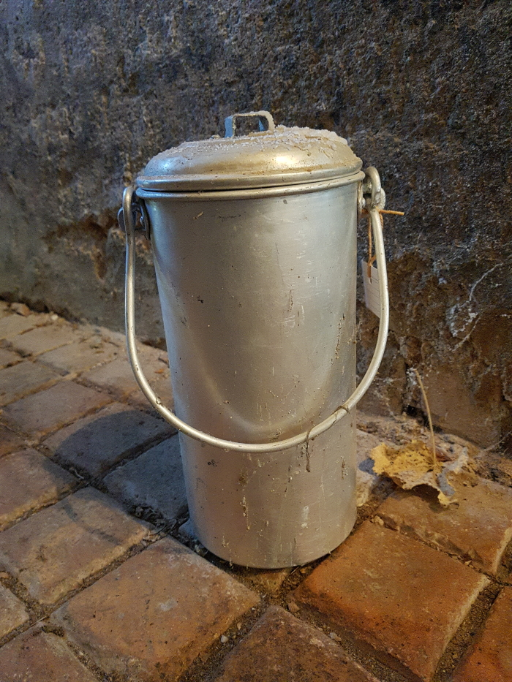
Image | Object | Description | Date
 | Milchkanne (A1800) | Milchkannen aus unterschiedlich behandeltem Eisenblech wurde seit der zweiten Hälfte des 19. Jahrhunderts verwendet und ersetzten die vorher üblichen Holzeimer. Sie dienten zum Transport der Milch sowohl auf dem Hof als auch zur Verarbeitung in eine Meierei.

